Benefit-4
Popis: Priemerná celková cena za lokálnu platformu územnej správy bola určená na základe Projektovej dokumentácii zverejnej v MetaIS v rámci Výzvy a s referenčným označením PSK-MIRRI-619-2024-ITI-EFRR a predstavuje celkovú priemernú sumu 362071,53 EUR s DPH. Predpokladáme, že približne 15 subjektov územnej samosprávy by využilo platformu SDH a nebudovalo by vlastnú lokálnu dátovú platformu, tým pádom došlo k šetreniu finančných prostriedkov v celkovom objeme 5 431 073,01 EUR s DPH. Ak predpokladáme s prevádzkovanými nákladmi na úrovni 5% ročne na jednu lokálnu dátovú platformu územnej samosprávy, tak celková ušetrená suma za prevádzku 15 lokálnych dátových platforiem územnej samosprávy predstavuje sumu 271 553,65 EUR s DPH/ročne.
 |  |  |  |  | Obdobie | t1 | t2 | t3 | t4 | t5 | t6 | t7 | t8 | t9 | t10
 |  |  |  |  | Počet platforiem |  |  |  | 3 | 4 | 5 | 6 | 7 | 8 | 9
 |  |  |  |  | CAPEX |  |  |  | 1,086,214.60 € | 1,448,286.14 € | 1,810,357.67 € | 2,172,429.20 € | 2,534,500.74 € | 2,896,572.27 € | 3,258,643.81 €
 | Subjekt | Položka | Suma | Zdroj | OPEX |  |  |  | 54,310.73 € | 72,414.31 € | 90,517.88 € | 108,621.46 € | 126,725.04 € | 144,828.61 € | 162,932.19 €
 | Liptovksý Mikuláš | Platforma | 120,000.00 € | https://metais.slovensko.sk/ci/Projekt/2fb98e83-5c7a-45c8-8cff-15542ee31565/documents?pageNumber=1&pageSize=10
 | Šala | Dlhodobý nehmotný majetok (01): softvér (013), | 84,000.00 € | https://metais.slovensko.sk/ci/Projekt/8b67f024-3282-419c-ad31-1e3c3b380b17/documents?pageNumber=1&pageSize=10
 | Mesto Prešov | Platforma Mesta | 623,369.67 € | https://metais.slovensko.sk/ci/Projekt/70686ba5-5879-4d50-a6b6-70fba6c4602a/documents?pageNumber=1&pageSize=10
 | BBSK | Dátovo-analytická platforma | 547,609.00 € | https://metais.slovensko.sk/ci/Projekt/c048f5b5-9a7b-4055-9463-3e301b6f417f
 | KSK | 013 Softvér | 435,379.00 € | https://metais.slovensko.sk/ci/Projekt/a42fe519-8a85-4cc1-ac71-b3283b6e2036/
 |  | Spolu | 1,810,357.67 €
 |  | Priemer | 362,071.53 €

 | CAPEX | 15 | 5,431,073.01 €
 | OPEX-SLA | 5% | 271,553.65 €

Harmonogram
Analýza a dizajn | 0 | 3
Nákupo HW a krabicový SW | 0 | 12
Implementácia | 3 | 5
Testovanie | 8 | 2
Nasadenie | 10 | 2
Analýza a dizajn | 12 | 3
Nákupo HW a krabicový SW | 12 | 18
Implementácia | 15 | 9
Testovanie | 24 | 3
Nasadenie | 27 | 3
Analýza a dizajn | 30 | 3
Nákupo HW a krabicový SW | 30 | 18
Implementácia | 33 | 10
Testovanie | 43 | 2
Nasadenie | 45 | 3
 |  |  |  |  |  | Harmonogram v mesiacoch od spustenia
# | Modul | Fáza projektu | Inkrement | INK START | INK END | Start | Korigovaný štart | Trvanie | Koniec
1 | Modul 1 | Analýza a dizajn | Inkrement 1 | 2026-01-01 | 2026-12-31 | 1 | 0 | 3 | 3
 |  | Nákupo HW a krabicový SW |  |  |  | 1 | 0 | 12 | 12
 |  | Implementácia |  |  |  | 4 | 3 | 5 | 8
 |  | Testovanie |  |  |  | 9 | 8 | 2 | 10
 |  | Nasadenie |  |  |  | 11 | 10 | 2 | 12
2 | Modul 2 | Analýza a dizajn | Inkrement 2 | 2027-01-01 | 2028-06-30 | 13 | 12 | 3 | 15
 |  | Nákupo HW a krabicový SW |  |  |  | 13 | 12 | 18 | 30
 |  | Implementácia |  |  |  | 16 | 15 | 9 | 24
 |  | Testovanie |  |  |  | 25 | 24 | 3 | 27
 |  | Nasadenie |  |  |  | 28 | 27 | 3 | 30
3 | Modul 3 | Analýza a dizajn | Inkrement 3 | 2028-07-01 | 2029-11-30 | 31 | 30 | 3 | 33
 |  | Nákupo HW a krabicový SW |  |  |  | 31 | 30 | 18 | 48
 |  | Implementácia |  |  |  | 34 | 33 | 10 | 43
 |  | Testovanie |  |  |  | 44 | 43 | 2 | 45
 |  | Nasadenie |  |  |  | 46 | 45 | 3 | 48

Procesné mapy
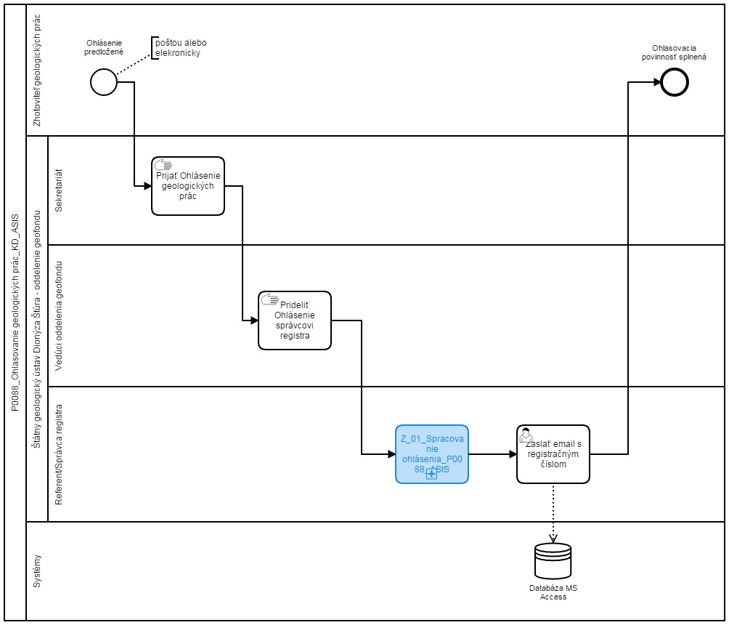
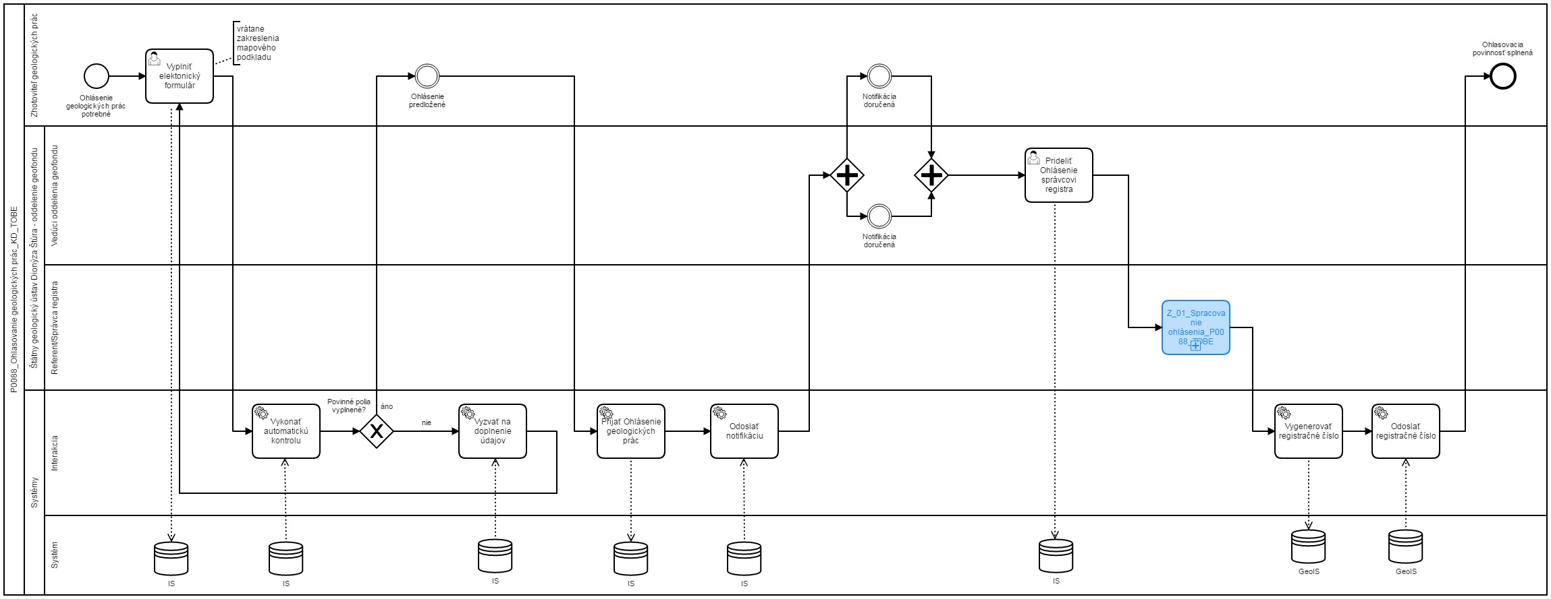
Sem prosím vložte procesnú mapu stavu AS IS a stavu TO BE
napr.
AS IS | TO BE

